Aanleverspecificaties
Tarieven Q2 2025 t/m Q1 2026 |  |  | Aanleverspecificaties per formaat
Select print | 1/8 pagina | € 285.00 | 1/1 pagina (leverancierspagina)
Select print | 1/4 pagina | € 490.00
Select print | 1/2 pagina | € 975.00
Select print | 1/1 pagina | € 1,950.00
Select print | 2/1 pagina | € 3,895.00
Select print | Achterpagina | € 2,665.00
Select combi 1 ( print + e-mail) | 1/8 pagina | € 635.00
Select combi 1 ( print + e-mail) | 1/4 pagina | € 900.00
Select combi 1 ( print + e-mail) | 1/2 pagina | € 1,385.00
Select combi 1 ( print + e-mail) | 1/1 pagina | € 2,355.00
Select combi 1 ( print + e-mail) | 2/1 pagina | € 4,300.00
Select combi 1 ( print + e-mail) | Achterpagina | € 3,025.00 | 2/1 pagina (leveranciersspread)
Select combi 2 (Print + narrowcasting) | 1/8 pagina | € 900.00
Select combi 2 (Print + narrowcasting) | 1/4 pagina | € 1,100.00
Select combi 2 (Print + narrowcasting) | 1/2 pagina | € 1,590.00
Select combi 2 (Print + narrowcasting) | 1/1 pagina | € 2,600.00
Select combi 2 (Print + narrowcasting) | 2/1 pagina | € 4,560.00
Select combi 2 (Print + narrowcasting) | Achterpagina | € 3,280.00
Select combi 3 (Print + narrowcasting + email) | 1/8 pagina | € 1,280.00
Select combi 3 (Print + narrowcasting + email) | 1/4 pagina | € 1,540.00
Select combi 3 (Print + narrowcasting + email) | 1/2 pagina | € 2,000.00
Select combi 3 (Print + narrowcasting + email) | 1/1 pagina | € 3,075.00
Select combi 3 (Print + narrowcasting + email) | 2/1 pagina | € 4,915.00
Select combi 3 (Print + narrowcasting + email) | Achterpagina | € 3,635.00

Narrowcasting
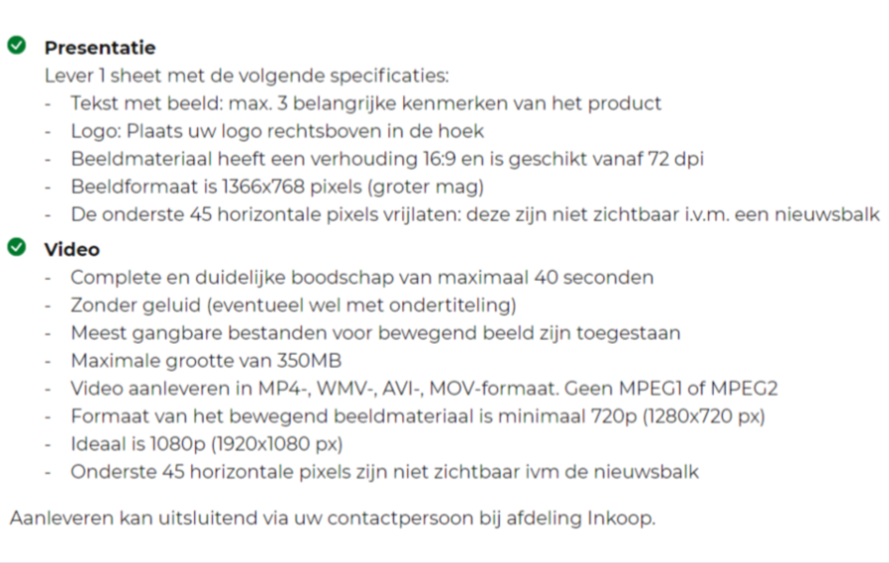

 |  |  | Achterpagina

 |  |  | 1/2 - 1/4 - 1/8 pagina

